組織主檔
返回目錄 |  | 超商(只要當日有效資料, 由SAP端篩掉門市的人事子範圍, 但要商場)

檔案命名規則 |  | 固定字串rs_DEPT+執行日YYYYMMDD.TXT
範例 |  | rs_DEPT20120712.TXT

表頭內容 |  | 文字靠左補空白，數字靠右補0
欄位 | 長度 | 說明 | 欄位格式
檔案識別 | 7 | 固定為rs_DEPT | 文字
資料日期 | 8 | 檔案資料日期(YYYYMMDD) | 文字 | 20100720
資料筆數 | 8 | 資料筆數 | 數字 | 00000100
範例 | rs_DEPT2012071200000100

表身內容 |  | 文字靠左補空白，數字靠右補0
欄位 |  | 說明 | 欄位格式
成本中心 |  | 文字 ( 公司成本中心 ), 有可能空白(加盟店無對應的成本中心) | 文字 | 891232
組織名稱 |  | 文字 | 文字 | 統一
所屬區課編號 |  |  | 文字 | 111111 | 組織為門市時會有值(同上一層組織)
組織單位代碼 |  | 數字 | 文字 | 10008326 | 聯服部門=00000021
上一層組織單位代碼 |  | 數字 | 文字 | 10008325
人事子範圍 |  | 參考sap hr人事範圍.員工群組.xlsx | 文字 | 2001 | 依此欄判斷門市, zone
組織生效日 |  | YYYYMMDD | 文字 |  | 組織各it的生效日不同, 取哪一個生效日
主管員編 |  |  | 文字 | 10000003
物件縮寫 |  | 簽核單位的層級(數字大的是層級高的)
分類 |  | 1商場現場/2聯服/3地區/4門市/9其他 |  |  | 聯服部門=00000021, 地區, 門市:人事子範圍,商場:以職位上的job code=131、133、134、135
範例 | 891232|統一|10008326 |10008325|2001|10000003|9

檔案格式 | utf16 little endian
欄位分隔符號 | |
換行符號 | \r\n
末行結束 | \r\n

成本中心：6碼是門市, 其他是後勤單位
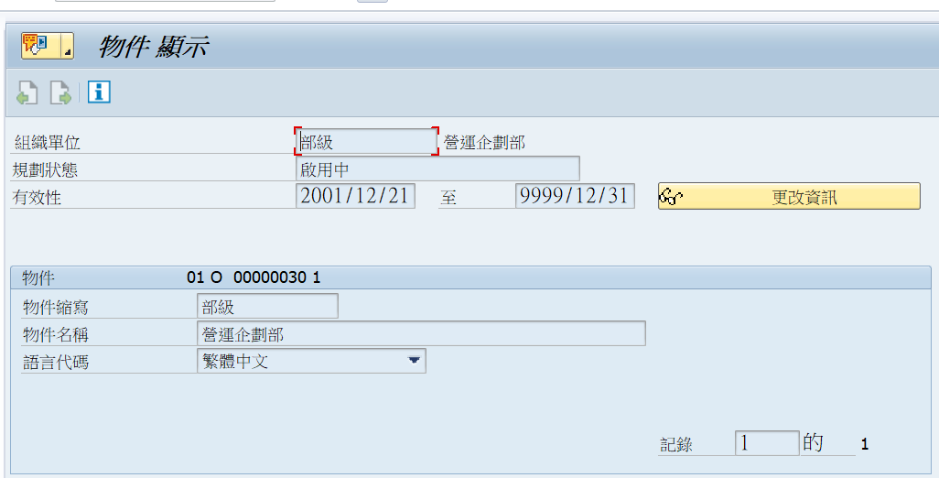

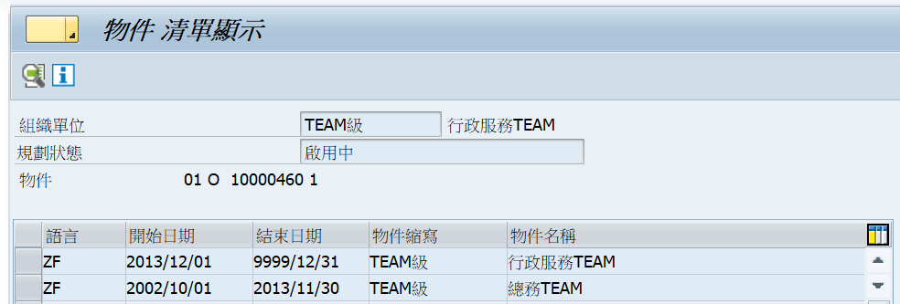

2020/3增加商場現場
 | 其中員工有一筆屬商場現場(job+成本中心為SET字頭)時, 即為商場現場

後勤刷卡卡鐘
統一規則：
格式說明：
工號 (8碼,不滿則前面補0)
刷卡日(YYYYMMDD)
刷卡時間(HHMMSS)
刷卡時間SS都歸0
有排序（先8碼員編資料再4碼資料，4碼資料前補0）員編+刷卡日+刷卡時間
卡鐘系統提供每日首末筆刷卡資料
【總部】
刷卡檔檔名為:YYYYMMDD.txt。(檔名為刷卡日)
每個檔案包含三天內的刷卡資料
【內湖-NH】
刷卡檔檔名為:YYYYMMDD.txt。(檔名為刷卡日)
每個檔案只會有前一天刷卡記錄
【中壢-CL】
刷卡檔檔名為:YYYYMMDD.txt。(檔名為刷卡日)
每個檔案只會有前一天刷卡記錄

門市刷卡
加密：utf16
檔名：MMddHHmmss.tar
介面格式：
NO 欄位說明 欄位代碼 DATA型 配列 BYTE 說明
1 員工號碼 Wrkr_No char 8 1
2 簽到日期 Clock_In_Date char 8 1 yyyyMMdd
3 店號 Shop_CD char 6 1
4 簽到時間 Clock_In_Time char 6 1 hhmmss
5 簽退時間 Clock_Out_Time char 6 1 hhmmss
6 員工識別 Wrkr_Dscrm char 1 1 0：月薪制員工 1：時薪制員工 2：區經理
範例 12345678202402261234560858031705240

加班明細
返回目錄

檔案命名規則 | 固定字串rs_OVER+執行日YYYYMMDD.TXT
範例 | rs_OVER20120712.TXT

檔案欄位：
檔案名稱 | 員工編號 | 認列考勤日 | 截止日 | 加班代號/代休代號 | 1轉$/2轉假 | 時數 | 考勤日別 | 取消flag | 後勤/門市
工資類型 |  | YYYYMMDD | YYYYMMDD | 1420 |  |  | 平常日/例假日/休息日/國定假日 | Y/N | 需要嗎?
週年制, 員工2018/3/8平常上班日跨日加班至2018/3/9, 共7小時(超時, 轉薪). 此員工計算年資到職日為2010/4/1 | 00000005 | 20180308 | =認列考勤日 | 1421 | 1 | 2 | 平常日
 | 00000005 | 20180308 | =認列考勤日 | 1422 | 1 | 5 | 平常日
歷年制, 員工2018/2/28國定假日加班6小時(轉假), 此員工計算年資到職日為2010/4/1 | 00000006 | 20180228 | 20181220 | 12 | 2 | 6 | 國定假日
同SAMPLE 2轉薪 | 00000006 | 20180228 | =認列考勤日 | 1425 | 1 | 8 | 國定假日
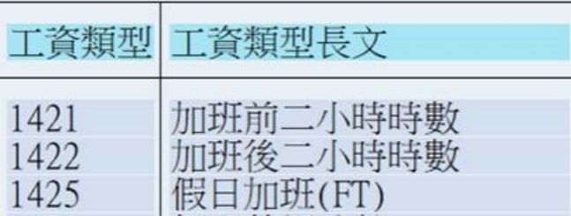
 |  |  |  |  |  |  |  |  |  | 1473-1482後勤不使用。(1480-1482超商門市PT用)
PK:員工編號+認列考勤日+代號+取消flag(若同月資料的取消, 可皆不提供, 若有提供請排序)
入檔格式：無表頭，且以”Tab”分隔的TXT檔。

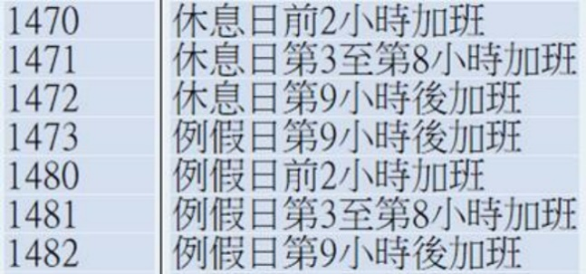
*以加班起日為認列日
*不同加班費倍率拆分資料
*國定假日加班不足8小時, 轉薪時需認8小時, 不足部份請假. 轉假以實計加班工時認列
*PT國定假日加班依實際工時轉薪, 不需請假, 不可轉假
 |  |  | 2
已取消"改簽"功能, 無法取消加班申請

加班會依不同時間會有不同的計算費率 所以要依加班認列日為加班起始日
*若遇跨日班別則須為上班日
津貼類別為轉加班費的話,其類型如下
*國定假日加班不足8小時, 轉薪時需認8小時, 不足部份請假
*PT國定假日加班依實際工時轉薪, 不需請假, 不可轉假
工資類型原則：平常日加班前2小時時數，工資類型代碼：1421
工資類型原則：平常日加班後2小時時數，工資類型代碼：1422
工資類型原則：國定假日加班(FT)，工資類型代碼：1425
工資類型原則：國定假日加班超過8小時前2小時時數，工資類型代碼：1421
工資類型原則：國定假日加班超過8小時後2小時時數，工資類型代碼：1422
工資類型原則：國定假日加班(PT)，工資類型代碼：1478
工資類型原則：天災/選舉加班，工資類型代碼：1448
工資類型原則：天災/選舉加班超過8小時前2小時時數，工資類型代碼：1421
工資類型原則：天災/選舉加班超過8小時後2小時時數，工資類型代碼：1422
工資類型原則：休息日加班前2小時加班，工資類型代碼：1470
工資類型原則：休息日加班第3~8小時加班，工資類型代碼：1471
工資類型原則：休息日加班第9小時加班，工資類型代碼：1472
工資類型原則：例假日加班前2小時加班，工資類型代碼：1480
工資類型原則：例假日加班第3~8小時加班，工資類型代碼：1481
工資類型原則：例假日加班第9小時加班，工資類型代碼：1482
津貼類別為轉代休假的話,其類型如下
*轉假以實計加班工時認列
工資類型原則：平常日加到前2小時，工資類型代碼：15
工資類型原則：平常日加到後2小時，工資類型代碼：13
工資類型原則：休息日加到前2小時，工資類型代碼：15
工資類型原則：休息日加班3~8小時，工資類型代碼：13
工資類型原則：休息日加班超過第8小時以後，工資類型代碼：14
工資類型原則：國定假日加班8小時以內,工資類型代碼：12
工資類型原則：國定假日加班超過8小時以後前2小時時數，工資類型代碼：15
工資類型原則：國定假日加班超過8小時以後後2小時時數，工資類型代碼：13
工資類型原則：天災/選舉加班8小時以內,工資類型代碼：12
工資類型原則：天災/選舉加班超過8小時以後前2小時時數，工資類型代碼：15
工資類型原則：天災/選舉加班超過8小時以後後2小時時數，工資類型代碼：13

